Лист1
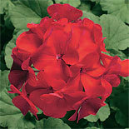
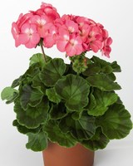
Пеларгония зональная (Pelargonium hortorum F1) Multibloom Salmon, 50 семян | Пеларгония зональная (Pelargonium hortorum F1) Multibloom Salmon, 50 семян | 410 руб.
 | Пеларгония зональная (Pelargonium hortorum F1) Ringo 2000 Cardinal, 50 семян | 2 | 420 руб.
 | Пеларгония зональная (Pelargonium hortorum F1) Ringo 2000 Rose, 50 семян | 2 | 420 руб.
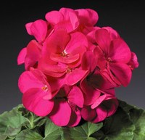
 | Пеларгония зональная (Pelargonium hortorum F1) Ringo 2000 Violet, 50 семян | 3 | 420 руб.
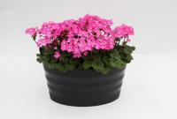
 | Пеларгония зональная (Pelargonium x hortorum F1) Nano Deep Rose, 50 семян | 4 | 550 руб.
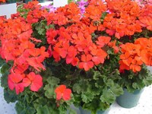
 | Пеларгония зональная (Pelargonium x hortorum F1) Nano Red, 50 семян | 4 | 550 руб.
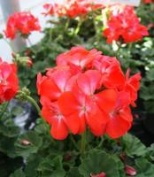
 | Пеларгония зональная (Pelargonium x hortorum F1) Nano Scarlet bicolor, 50 семян | 3 | 550 руб.
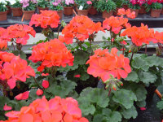
 | Пеларгония зональная (Pelargonium x hortorum F1) Nano Scarlet, 50 семян | 4 | 550 руб.
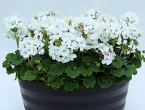
 | Пеларгония зональная (Pelargonium x hortorum F1) Nano White, 50 семян | 2 | 550 руб.
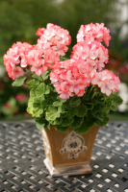
 | Пеларгония зональная (Pelargonium x hortorum) Divas Petticoat, 50 семян

 | Пеларгония зональная (Pelargonium hortorum F1) Multibloom Salmon, 50 семян

